상품제안서
잭니클라우스 광폭 3단 완전자동 70 우·양산 | 상품코드: S20975

 |  |  |  |  |  |  | 02-713-8555 | www.synergygift.co.kr
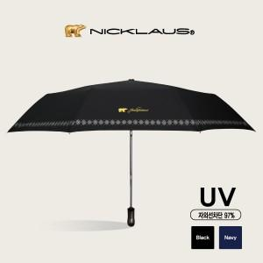

【상세/제작정보】

【인쇄/포장옵션】 | 실크, 원단인쇄 / 포장지포장

【공급단가】 | 수량 | 50~ | 100~ | 300~ | 500~ | 1,000~
*VAT별도 | 단가 | 14,600원 | 14,100원 | 13,500원 | 13,300원 | 13,000원

【상품 URL】 | https://www.synergygift.co.kr:443/src/goods_detail.php?gdno=20975

